교육
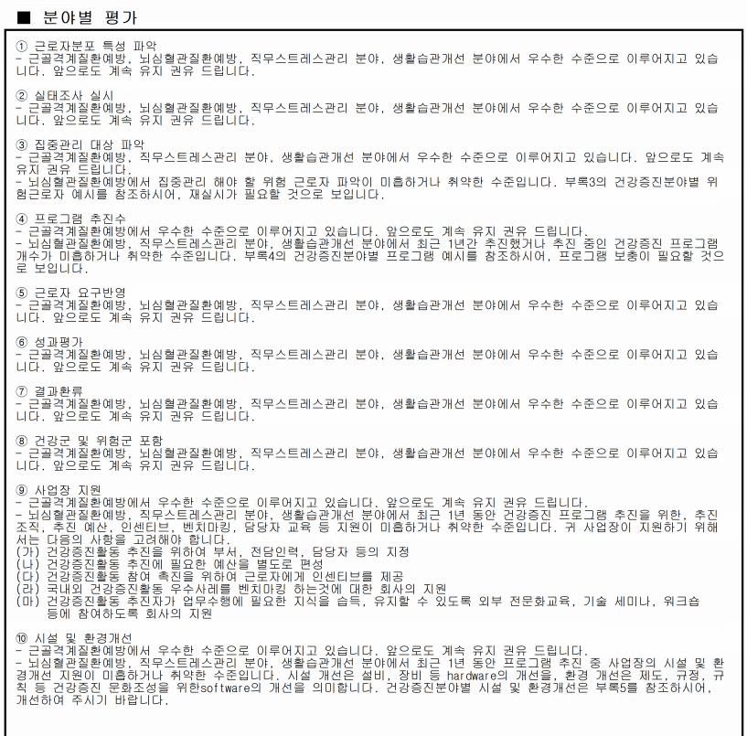
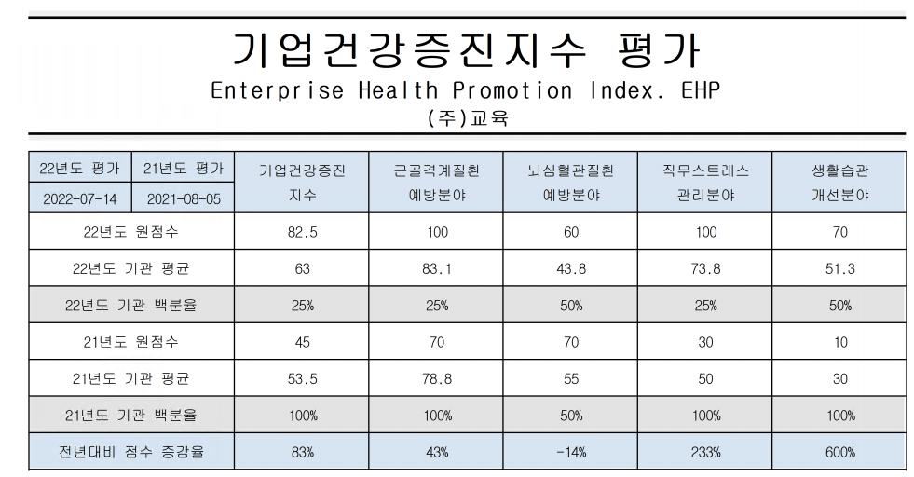

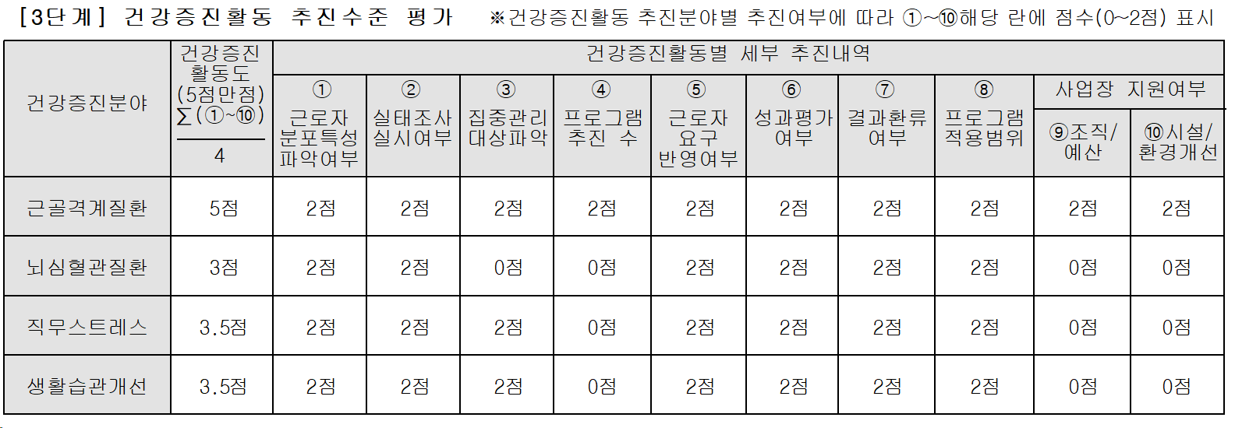

①-1
①-2 가 들어가야됨(출력방법 시트 참고)
-> ①-1 상승하였습니다.
-> ①-2 전년대비 미흡한 항목 출력 안됨. (뇌심혈관질환 예방분야)
반면, 각 분야별 개선이 미흡한 항목은 "뇌심혈관질환예방분야"이며, 70점에서 60점으로 -14%로 떨어져, 추가 개선이 필요할 것으로 보입니다.

①-2 출력방법
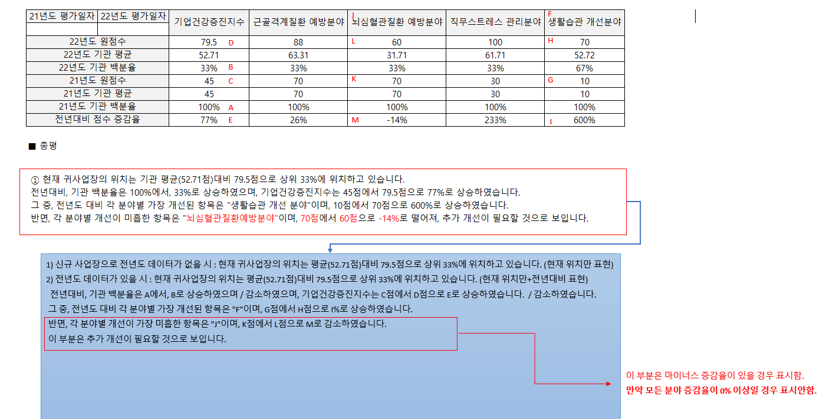

웹스(양산)
감소하였으며,
상승하였습니다.

40점에서 60점으로 (한 칸 띄어쓰기 필요)
※ 미흡한 항목 추가로 코맨트 빠짐
반면, 각 분야별 개선이 미흡한 항목은 "생활습관 개선분야"이며, 50점에서 40점으로 -20%로 떨어져, 추가 개선이 필요할 것으로 보입니다.

부록
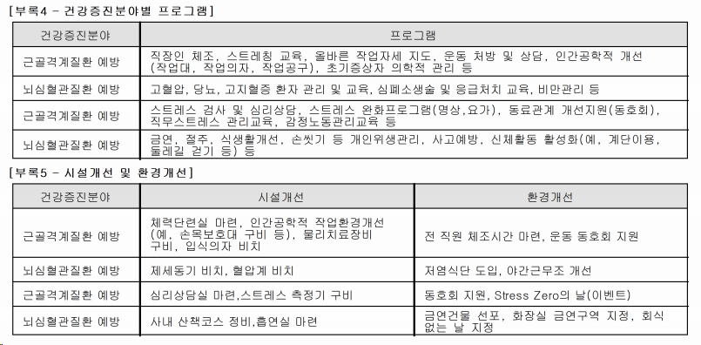
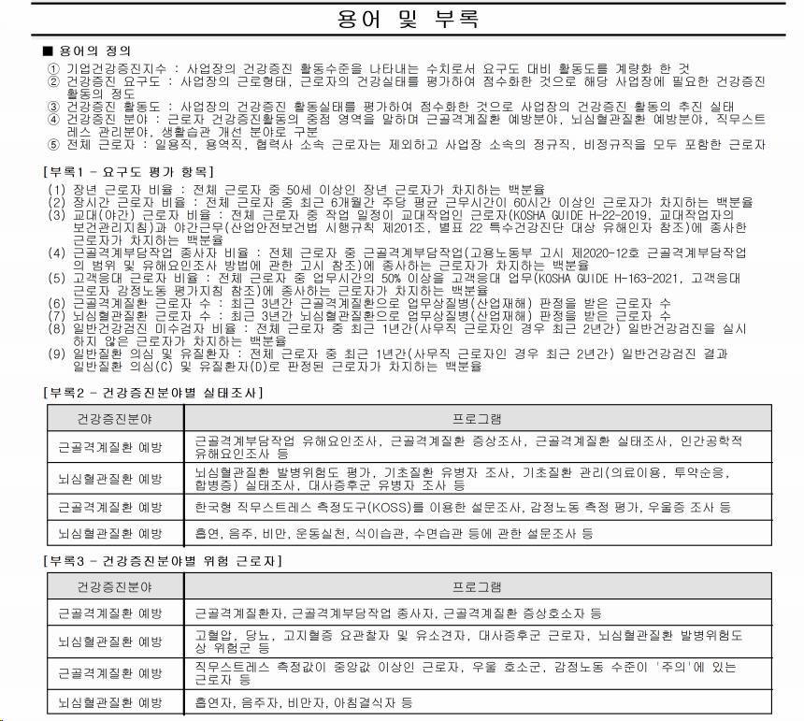

직무스트레스 관리
생활습관 개선

